关系图
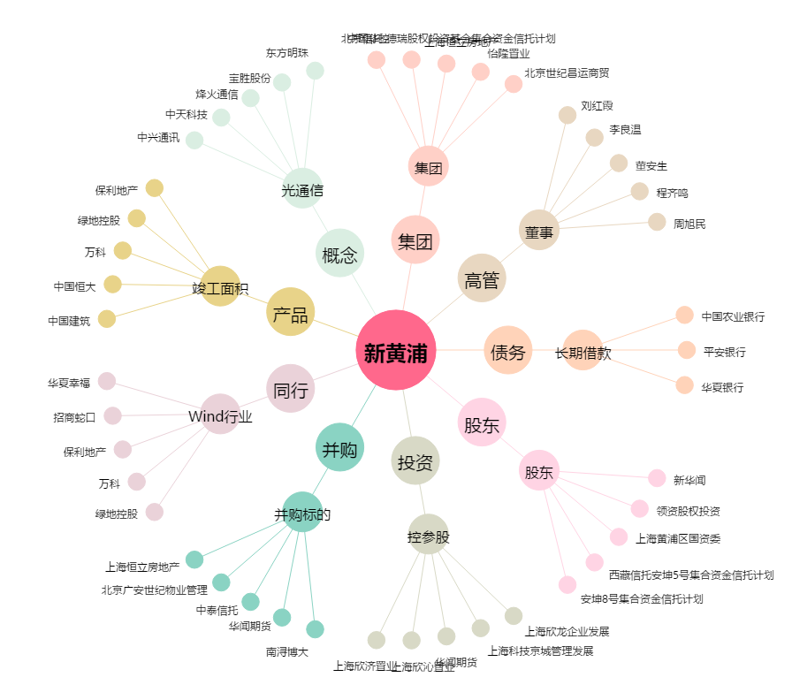
新黄浦[600638.SH] - 关系概览图

